Gambar
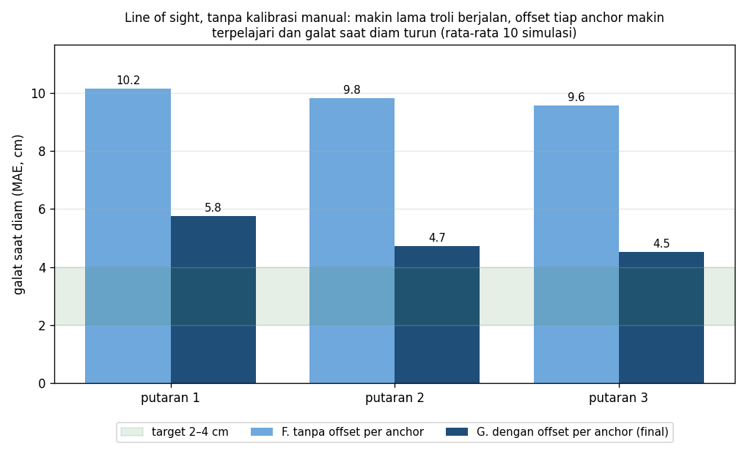
Gambar
File PNG yang sama ada di docs/hasil-simulasi/.

Gambar 1 – Lintasan tiap algoritma (data simulasi yang sama)
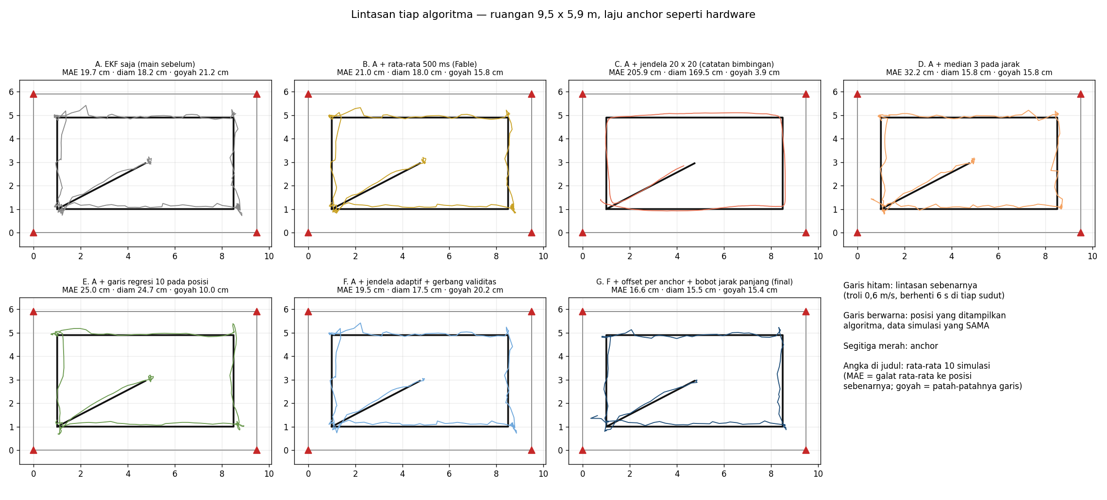

Gambar 2 – Posisi saat troli berhenti, relatif ke posisi sebenarnya
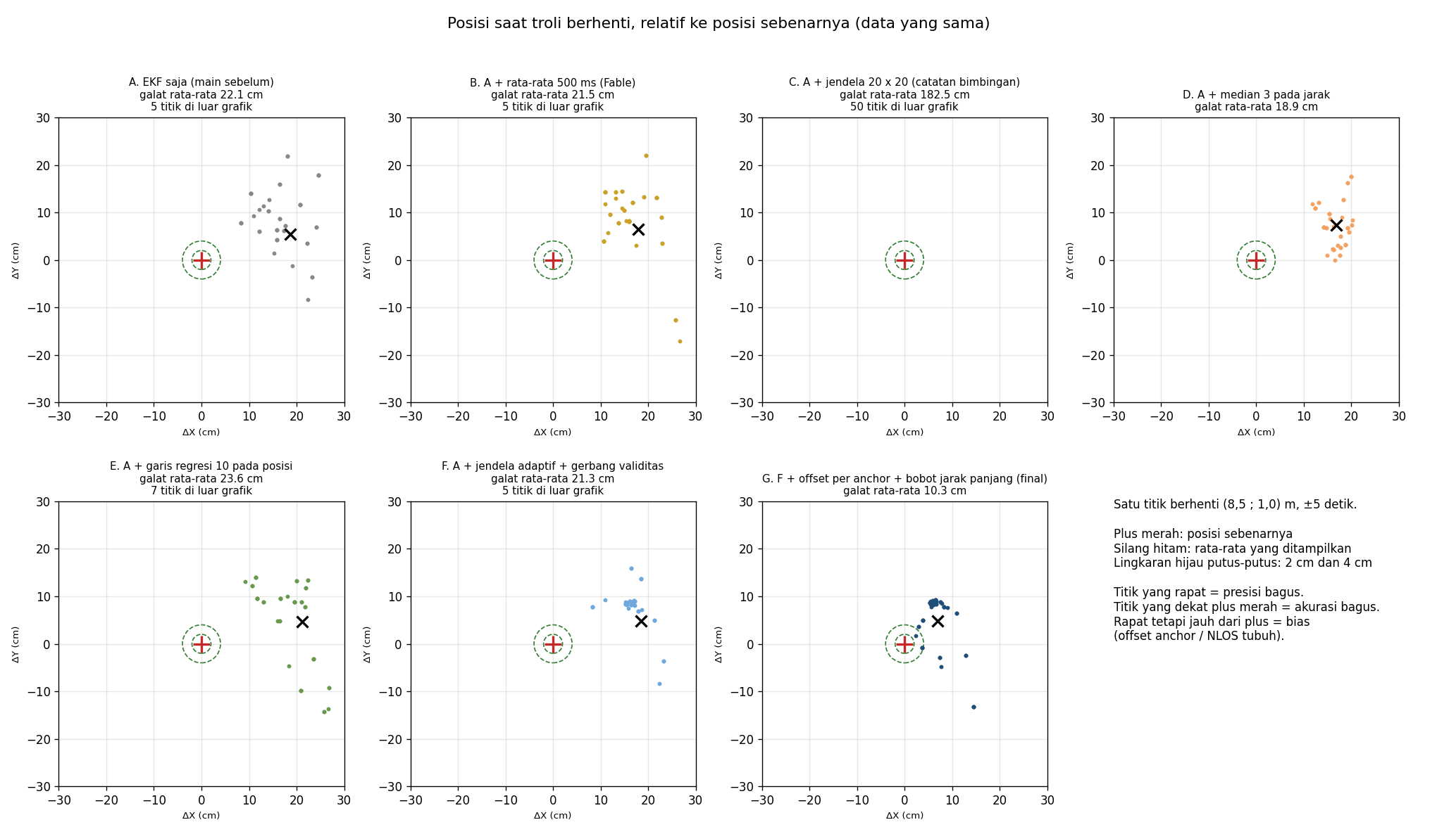

Gambar 3 – Ringkasan metrik (rata-rata 10 simulasi)

Gambar 4 – Saat data anchor hilang
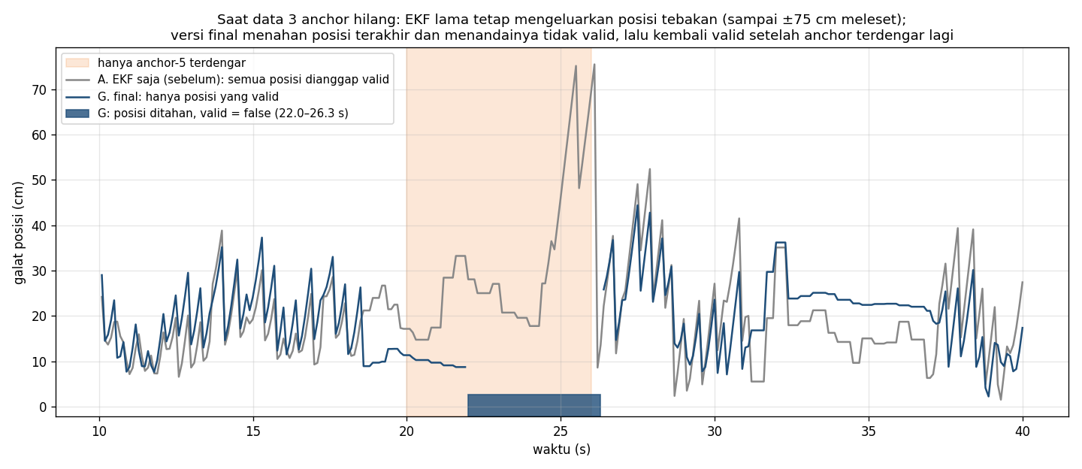

Gambar 5 – Offset per anchor terpelajari selama troli berjalan

